Instructivo
Dirección de Compras

 | INSTRUCTIVO DE LLENADO

En este instructivo le indicamos paso a paso como debe llenar su formulario de contacto.
Por favor completar detalladamente la planilla a fin de realizar una adecuada clasificación de sus potenciales productos y/o servicios.

Paso 1 - Complete su información fiscal.

Paso 2 - Marque con unas equis (X), e indique a que área(s) se dedica de acuerdo a su objeto social. Ejemplo:

Paso 3- Seleccione el tipo de material o servicio que ofrece, luego marque con una equis (X) según su tipo/naturaleza de proveedor (Distribuidor, fabricante o importador). Ejemplo:

Paso 4- Indique la siguiente información de las personas contacto.

Paso 5- Describa los siguientes datos complementarios de la trayectoria de su empresa.

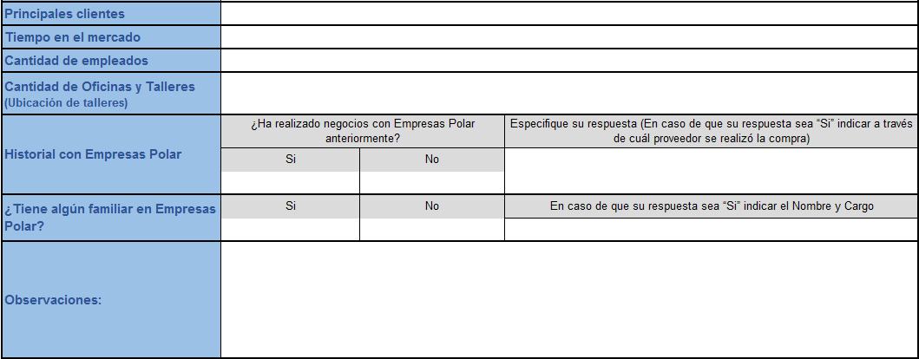

Paso 6 - Maque con una Equis (X) los documentos que posee actualmente; además indique si se encuentran vigentes. Ejemplo:

Paso 7 -Al culminar el llenado del formulario de contacto, debe guardar el documento en formato EXCEL y enviar a la dirección de correo electrónico: registro.proveedores@empresas-polar.com

